商品登録書
【商 品 登 録 書】

 | 区分 |  |  | 1 |  | 新規 |  |  |  |  |  |  |  |  |  |  |  |  |  |  |  |  | 提出者 |  |  | 松本 光 |  |  |  |  | 提出日 |  |  | 2016-03-25

 | JAN |  |  |  |  |  |  | メーカー名 |  |  |  |  | 商品名1 |  |  |  |  |  |  |  |  |  | 商品名2 |  |  |  |  |  |  |  | フレーバー |  | 容量 |  |  | 希望小売価格
 | 4901730120418 |  |  |  |  |  |  | ジョンソンエンドジョンソン |  |  |  |  | バンドエイド |  |  |  |  |  |  |  |  |  | さらふわフィットスタンダード |  |  |  |  |  |  |  | - |  | 20枚入 |  |  | オープン

 | 商品画像 |  |  |  |  |  |  |  |  |  |  |  |  |  | 大分類CD |  |  |  | 大分類名 |  |  |  |  |  | 棚割CD |  |  | 棚割名 |  |  |  | 中分類CD |  |  | 中分類名
 | 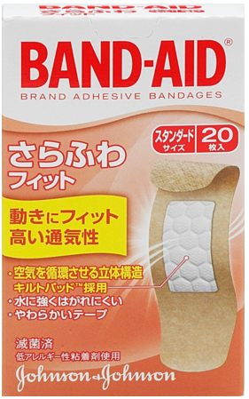 基本画像1枚 |  |  |  |  |  |  |  |  |  |  |  |  |  | 02 |  |  |  | 医療用具 |  |  |  |  |  | 01 |  |  | マスク・絆創膏 |  |  |  | 020102 |  |  | きずケア用品

 |  |  |  |  |  |  |  |  |  |  |  |  |  |  | 確定商品CD |  |  |  |  |  |  |  |  |  | 020102 |  |  |  |  |  |  | 0003

 |  |  |  |  |  |  |  |  |  |  |  |  |  |  | 催事CD |  |  |  | クーポンCD |  |  |  |  |  |  |  |  |  | TOPICS CD |  |  |  | 中分類ランキングCD
 |  |  |  |  |  |  |  |  |  |  |  |  |  |  | - |  |  |  | - |  |  |  |  |  |  |  |  |  | - |  |  |  | -

 |  |  |  |  |  |  |  |  |  |  |  |  |  |  | 商品特徴
 |  |  |  |  |  |  |  |  |  |  |  |  |  |  | さらふわフィットは先端医療繊維の伸縮素材。ポリウレタンエラストマー100％のテープを採用！ 精密な手先の動きや長時間の装用を要求されるメディカル現場等で使われている伸縮素材です。 ●先進テクノロジーで実現したワンランク上のフィット感 ●空気を循環させる立体構造のキルトパッド ●「むれか感じが気になる」「白くふやけるのが気になる」「はがす時に、血がガーゼとくっついて痛い」方におすすめ！

 | 使用方法
 | 創傷面を清潔にし、パッド部分をあててテープで固定してください。1日1～2回は張り替えるようにしてください。パッド部分が汚れていたり水にぬれた時は、新しいものに張り替え、傷口を清潔に保ってください。

 | 追加テキスト

 | 購入可能DS |  |  |  |  |  |  |  |  |  | 購入可能EC |  |  |  |  |  |  |  |  |  | お勧めシーズン |  |  |  | 関連リンク商品JAN
 | 1001 | 1002 | 1003 | 1004 | 1005 | 1006 | 1007 | 1008 | 1009 | 1010 | 5001 | 5002 | 5003 | 5004 | 5005 | 5006 | 5007 | 5008 | 5009 | 5010 | SP | SM | A | W | 商品1 |  |  |  |  | 商品2 |  |  |  |  | 商品3
 | - | - | - | - | - | - | - | - | - | - | - | - | - | - | - | - | - | - | - | - | 1 | 1 | 1 | 1 | - |  |  |  |  | - |  |  |  |  | -

 | 写真1 |  | 写真2 |  | 写真3 |  | 写真4 |  |  | 登録日 |  |  |  |  |  |  |  |  | 掲載開始日 |  |  |  |  |  |  |  | 修正日 |  |  |  |  |  | 掲載終了日
 | 1 |  | - |  | - |  | - |  |  | 2016-03-25 |  |  |  |  |  |  |  |  | 即日 |  |  |  |  |  |  |  | - |  |  |  |  |  | -

